Sheet1
 | 回転角1 | 回転角2 | 合計
 | 191.00 | 53.00 | 244.00
 | 174.00 | 48.00 | 222.00
 | 188.00 | 72.00 | 260.00
 | 191.00 | 73.00 | 264.00
 | 183.00 | 71.00 | 254.00
 | 186.00 | 60.00 | 246.00
 | 178.00 | 63.00 | 241.00
 | 181.00 | 71.00 | 252.00
 | 174.00 | 69.00 | 243.00
 | 180.00 | 60.00 | 240.00
 | 267.00 | 85.00 | 352.00
 | 263.00 | 82.00 | 345.00
 | 259.00 | 82.00 | 341.00
 | 251.00 | 75.00 | 326.00
 | 260.00 | 73.00 | 333.00
 | 254.00 | 79.00 | 333.00
 | 250.00 | 79.00 | 329.00
 | 258.00 | 89.00 | 347.00
 | 261.00 | 78.00 | 339.00
 | 241.00 | 81.00 | 322.00
 | 194.00 | 80.00 | 274.00
 | 188.00 | 85.00 | 273.00
 | 192.00 | 81.00 | 273.00
 | 186.00 | 79.00 | 265.00
 | 188.00 | 80.00 | 268.00
 | 189.00 | 79.00 | 268.00
 | 195.00 | 82.00 | 277.00
 | 192.00 | 77.00 | 269.00
 | 193.00 | 80.00 | 273.00
 | 190.00 | 47.00 | 237.00
 | 197.00 | 56.00 | 253.00
 | 193.00 | 48.00 | 241.00
 | 189.00 | 50.00 | 239.00
 | 191.00 | 41.00 | 232.00
 | 190.00 | 46.00 | 236.00
 | 192.00 | 51.00 | 243.00
 | 188.00 | 49.00 | 237.00
 | 191.00 | 50.00 | 241.00
 | 191.00 | 51.00 | 242.00
 | 192.00 | 63.00 | 255.00
 | 195.00 | 65.00 | 260.00
 | 187.00 | 63.00 | 250.00
 | 187.00 | 59.00 | 246.00
 | 188.00 | 64.00 | 252.00
 | 197.00 | 63.00 | 260.00
 | 195.00 | 66.00 | 261.00
 | 197.00 | 61.00 | 258.00
 | 189.00 | 61.00 | 250.00
 | 183.00 | 62.00 | 245.00
 | 185.00 | 61.00 | 246.00
 | 197.00 | 66.00 | 263.00
 | 193.00 | 66.00 | 259.00
 | 198.00 | 68.00 | 266.00
 | 191.00 | 71.00 | 262.00
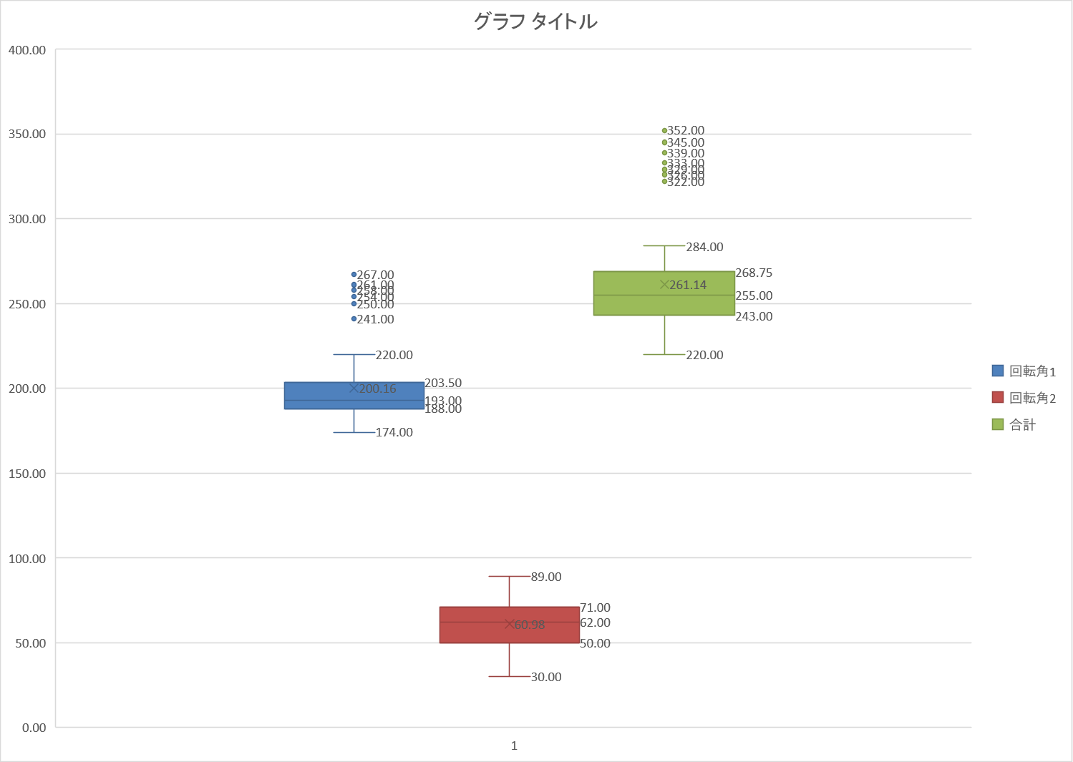
 | 194.00 | 71.00 | 265.00
 | 178.00 | 68.00 | 246.00
 | 182.00 | 66.00 | 248.00
 | 185.00 | 65.00 | 250.00
 | 185.00 | 62.00 | 247.00
 | 189.00 | 65.00 | 254.00
 | 193.00 | 42.00 | 235.00
 | 201.00 | 36.00 | 237.00
 | 202.00 | 38.00 | 240.00
 | 200.00 | 39.00 | 239.00
 | 198.00 | 41.00 | 239.00
 | 190.00 | 30.00 | 220.00
 | 201.00 | 48.00 | 249.00
 | 205.00 | 55.00 | 260.00
 | 192.00 | 55.00 | 247.00
 | 186.00 | 39.00 | 225.00
 | 188.00 | 35.00 | 223.00
 | 193.00 | 42.00 | 235.00
 | 186.00 | 60.00 | 246.00
 | 198.00 | 57.00 | 255.00
 | 199.00 | 50.00 | 249.00
 | 190.00 | 52.00 | 242.00
 | 204.00 | 45.00 | 249.00
 | 190.00 | 45.00 | 235.00
 | 189.00 | 40.00 | 229.00
 | 189.00 | 49.00 | 238.00
 | 205.00 | 75.00 | 280.00
 | 207.00 | 65.00 | 272.00
 | 206.00 | 64.00 | 270.00
 | 187.00 | 69.00 | 256.00
 | 208.00 | 64.00 | 272.00
 | 200.00 | 66.00 | 266.00
 | 181.00 | 67.00 | 248.00
 | 195.00 | 61.00 | 256.00
 | 202.00 | 55.00 | 257.00
 | 191.00 | 65.00 | 256.00
 | 216.00 | 62.00 | 278.00
 | 215.00 | 57.00 | 272.00
 | 219.00 | 55.00 | 274.00
 | 220.00 | 64.00 | 284.00
 | 217.00 | 55.00 | 272.00
 | 215.00 | 48.00 | 263.00
 | 210.00 | 52.00 | 262.00
 | 213.00 | 45.00 | 258.00
 | 208.00 | 51.00 | 259.00
 | 201.00 | 49.00 | 250.00
平均 | 200.16 | 60.98 | 261.14

